关系图
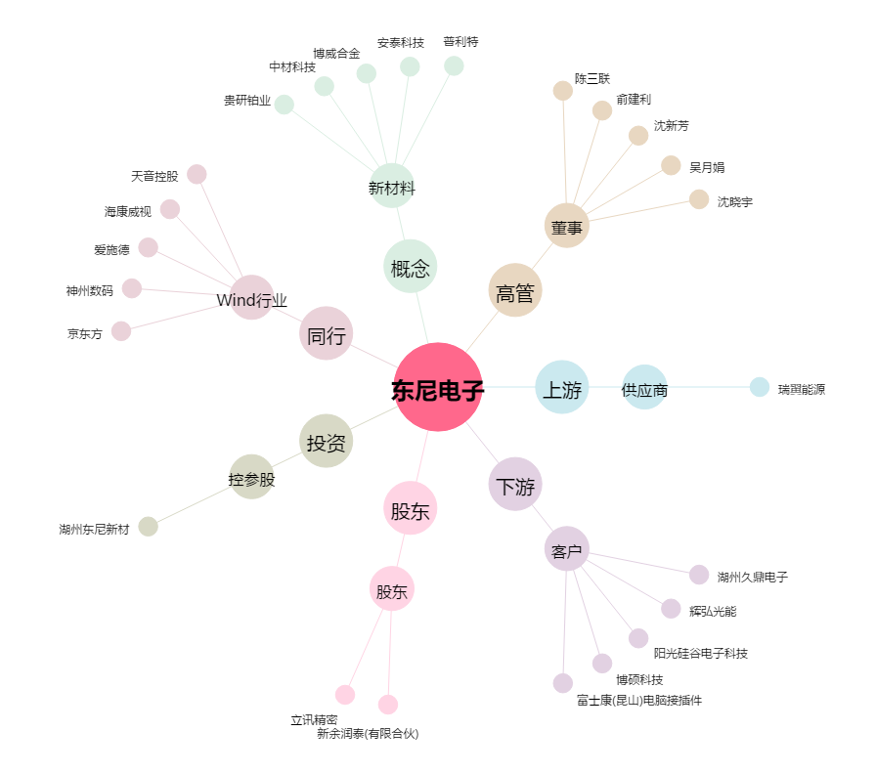
东尼电子[603595.SH] - 关系概览图

